Hoja1
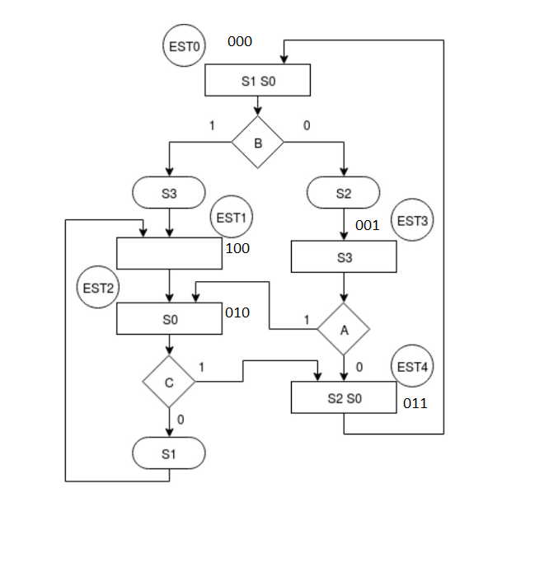
Estado Presente |  |  | VF | PRUEBA |  | LIGA |  |  | SC |  |  |  | SI
 |  |  |  |  |  |  |  |  | S0 | S1 | S2 | S3 | S0 | S1 | S2 | S3
0 | 0 | 0 | 1 | 0 | 1 | 1 | 0 | 0 | 1 | 1 | 0 | 1 | 1 | 1 | 1 | 0
0 | 0 | 1 | 0 | 0 | 0 | 0 | 1 | 1 | 0 | 0 | 0 | 1 | 0 | 0 | 0 | 1
0 | 1 | 0 | 0 | 1 | 0 | 1 | 0 | 0 | 1 | 1 | 0 | 0 | 1 | 0 | 0 | 0
0 | 1 | 1 | 0 | 1 | 1 | 0 | 0 | 0 | 1 | 0 | 1 | 0 | 1 | 0 | 1 | 0
1 | 0 | 0 | 0 | 1 | 1 | 0 | 1 | 0 | 0 | 0 | 0 | 0 | 0 | 0 | 0 | 0

 | Entradas |  |  |  | SALIDAS
 | A | 00 |  |  | S0
 | B | 01 |  |  | S1
 | C | 10 |  |  | S2
 | AUX | 11 | TIERRA |  | S3

